6. Печать документов
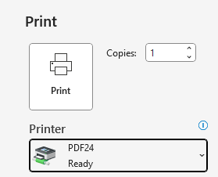
 | 6. Печать документов
6.1. | Код к принтеру
 | Доступ к принтеру возможен по индивидуальному номеру ID для печати/копирования, который пришел вам на email от canon@fersol.org. Если такого кода не поступило - обратитесь к IT-специалисту
6.2. | Выбор принтера
 | При отправке документов на печать выбирайте принтер Fersol_printer на srv-prn:
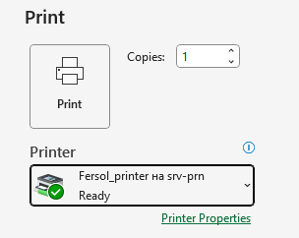

 | Для форматирования файла в формат PDF и его сохранения выбирайте принтер PDF24

